2021_11_data
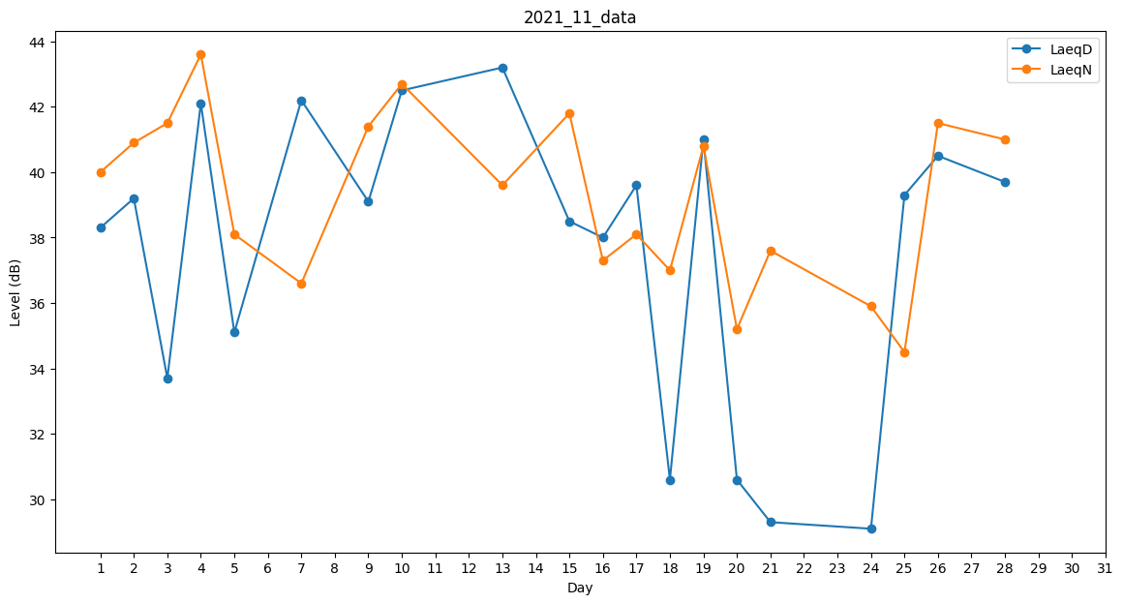
Day | LaeqD | LaeqN
1 | 38.3 | 40
2 | 39.2 | 40.9
3 | 33.7 | 41.5
4 | 42.1 | 43.6
5 | 35.1 | 38.1
6 | 30.6 | 0
7 | 42.2 | 36.6
8 | 0 | 33.6
9 | 39.1 | 41.4
10 | 42.5 | 42.7
11 | 35.9 | 0
12 | 0 | 0
13 | 43.2 | 39.6
14 | 0 | 39.3
15 | 38.5 | 41.8
16 | 38 | 37.3
17 | 39.6 | 38.1
18 | 30.6 | 37
19 | 41 | 40.8
20 | 30.6 | 35.2
21 | 29.3 | 37.6
22 | 35.3 | 0
23 | 0 | 31.2
24 | 29.1 | 35.9
25 | 39.3 | 34.5
26 | 40.5 | 41.5
27 | 0 | 0
28 | 39.7 | 41
29 | 0 | 33.7
30 | 0 | 38.3

